상품제안서
넥밴드 선풍기 C타입 | 상품코드: S36567

 |  |  |  |  |  |  | 02-713-8555 | www.synergygift.co.kr
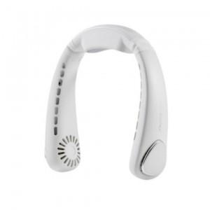

【상세/제작정보】 | ※인쇄 불가 상품입니다.

【인쇄/포장옵션】 | 스티커 / 포장지포장

【공급단가】 | 수량 | 10~ | 100~ | 300~ | 500~ | 1,000~
*VAT별도 | 단가 | 54,000원 | 52,000원 | 50,000원 | 48,000원 | 46,800원

【상품 URL】 | https://www.synergygift.co.kr:443/src/goods_detail.php?gdno=36567

